基礎設計
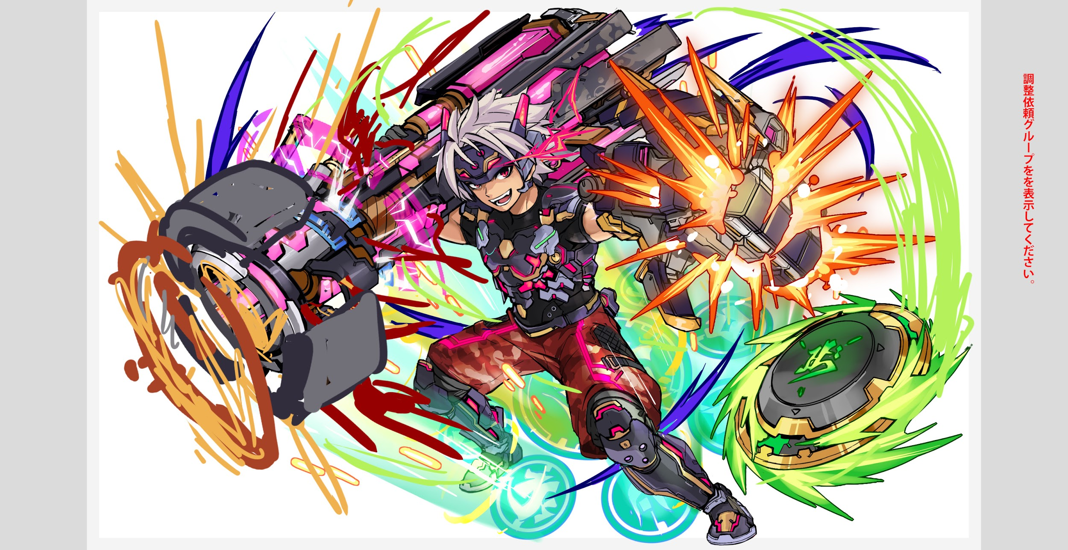
クエスト基礎設計フォーマット
 |  |  |  |  |  |  | ボスユニット画像１ |  | ボスユニット画像２
 | 認識合わせ |  |  |  |  |  | ボスユニット画像１ |  | ボスユニット画像２

 |  | クエストの位置づけ（プルダウン選択） |  | ウィザード
 |  | クエストの存在意義 |  | 上級者の遊び場。★６まで育つユニットが手に入る。超上級者はここを周回してバグマのユニットを作る。
 |  | つまり |  | ある程度の難易度を持ちながら、周回のしやすさとのバランスを取りましょう

 | 基本情報

 |  | クエスト名 |  | 水淹金山寺！
 |  | クエストカテゴリー | 超ウィザード級 | ー
 |  |  | ウィザード級 | ◯
 |  |  | 超絶級 | ◯
 |  |  | 超級 | ー
 |  |  | 上級 | ー
 |  |  | 中級 | ー
 |  |  | 初級 | ー
 |  |  | クエストID | 48014
 |  | ボスユニット情報 | ユニットID | 8121,8122 |  |  | 対抗ユニット画像１ |  | 対抗ユニット画像２
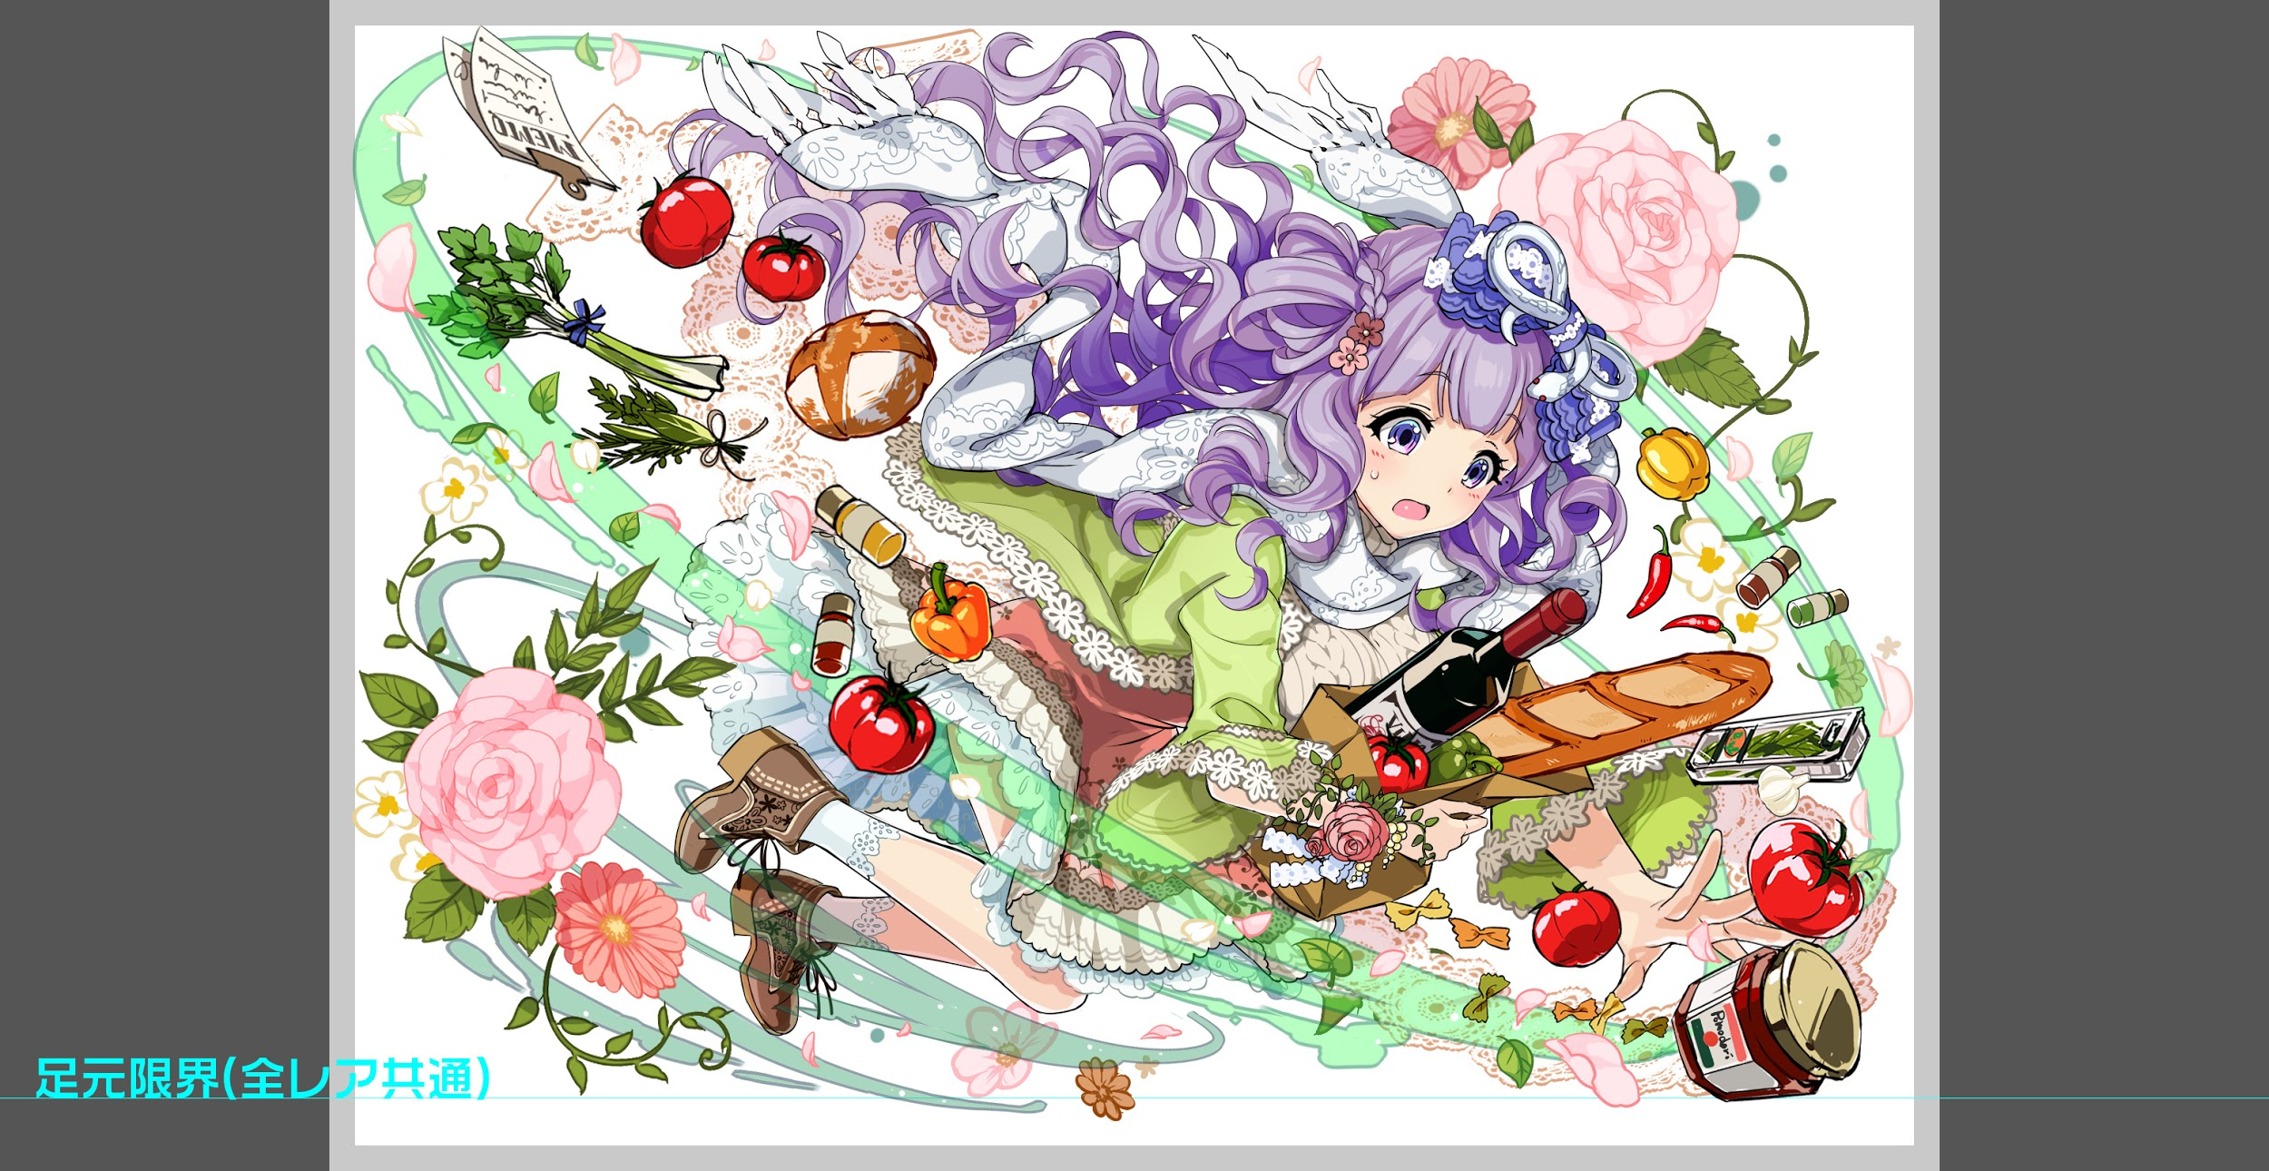
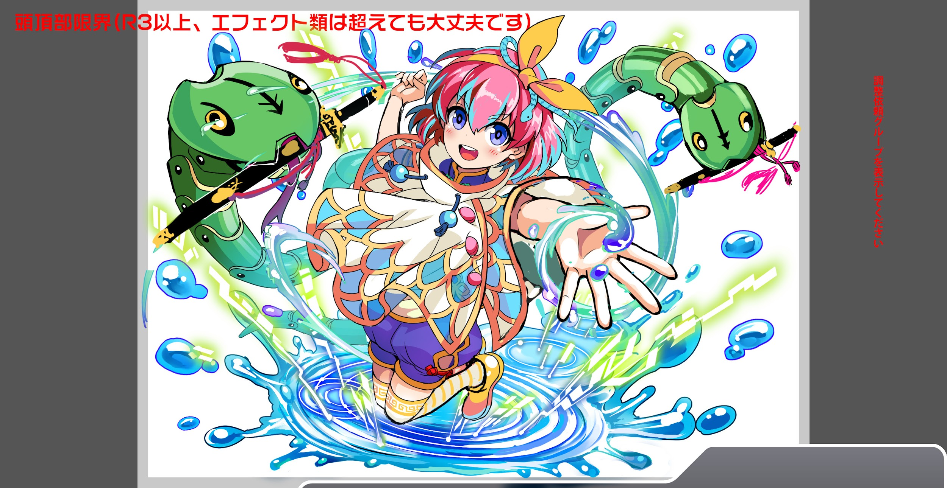
 |  |  | ユニット名 | 法海（ほうかい） |  |  | 対抗ユニット画像１
 |  |  | 属性（プルダウン選択） | 黄
 |  |  | 種族A（プルダウン選択） | ヒューマン
 |  |  | 種族B（プルダウン選択） | ドラゴン
 |  |  | タイプ（プルダウン選択） | 攻撃
 |  | 対抗ユニット情報 | ユニットID | 8117,8118,8119,8120
 |  |  | ユニット名 | 白娘子（はくじょうし）、小青（しょうせい）

 |  | ステージ制限 ※超級は必須 | 制限１
 |  |  | 制限２
 |  | ステージギミック | ギミック１
 |  |  | ギミック２
 |  | エネミーギミック | ギミック１ | お邪魔パネル
 |  |  | ギミック２
 |  | キラー対象 | キラー１
 |  |  | キラー２
 |  | 対応できるユニット数
 |  | フロア構成（プルダウン選択） |  | ４フロア
 |  | 背景画像指定 | ※要デザイナー確認
 |  | クエストの位置付け （運営としての目的） | ・新規ユーザー定着 ・世界観を楽しませる ・ギミックチャレンジ ・上位コンテンツ ・エンドコンテンツ ・・・など | 「端午節」は中華地区の大事な日ですので、ユーザーを季節ものを楽しむ、バグマを楽に稼ぐ感じで行きたい
 |  | クエストの難易度 | ※ウィザード級だけど、 実際の難易度は？ といった項目です。 | ウィザードの中でも簡単なやつ、いいキャラ、適正キャラを用意したら20分以内クリアできる
 |  |  | ストーリー | 白娘子は旦那、白娘子の妹-小青と一緒にALICE中階層に静かに暮らしている。 ある日、西王娘娘から月下老人の暴走によって強制マッチングの被害者をマッチング解除する依頼を受けったエンジェードAI法海は白娘子夫婦と出会った。 「異類と結ばれるのは絶対おかしい。被害者で間違えない！」で勝手な判断した「法海」は、白娘子の旦那へ強制感情リセットプログラムの投入のため「雷峰塔」に拉致した。 旦那を奪還する白娘子は「戦闘モード」を切り替え、妹-小青と共に法海へ立ち向かう！
 |  | ユーザー体験 | 目的 | ・白娘子、小青が一番輝ける構成を目指し、二体を手に入れたユーザーに早めにBUG稼ぎできること 両方連れて行くと10~15分 違うキャラを連れて行くと20分ぐらい
 |  |  | 要件：優先度最高 | 邪魔パネルを二体以上用意しないとクリアできない
 |  |  | 要件：優先度高 | 必ずじゃないですが、 ドラゴン連れて行くならバフもらえる（スキルターン、攻撃力とか）
 |  |  | 要件：優先度中 | 敵の攻撃回数が多い（カウンターで対応）
 |  |  | 要件：優先度低
 |  |  | 特殊要件：特命 特定ユニットを 止めるなど。 | 特にない
 |  | 専用セリフ | 白娘子
 |  |  | 小青

 |  | ステージギミック早見表 (2016/7/4更新) ※パーティの組み方に影響を与える戦略要素 |  | ウィルス / スリープ / スキルバインド / カウンター / 全体攻撃 / 連続攻撃 / パネル変換禁止 / 爆風軽減 / 時限式ダメージパネル / お邪魔パネル / パネルプロテクト / 暗闇 / {赤・青・黄・緑・ハート}無効 / {赤・青・黄・緑・ハート}ドロップDOWN / タップ数変更 / チェーン数変更 / {ヒューマン / アニマル / マシン / ドラゴン / ゴッド / unknown}キラー / {ヒューマン / アニマル / マシン / ドラゴン / ゴッド / unknown}限定 /

 |  | クリア報酬

 |  | 補足

 | 活躍させたいユニット＝想定パーティ

 |  | ラベル | ユニットID | ユニット名 | 概要コメント・要件定義時の選定理由など
 |  | SS(Level:99) | 8118 | 白娘子（はくじょうし） | 赤・ダメージパネルを緑パネルに、黄パネルを青パネルに変換+3ターンHP回復+1ターン緑属性のCP生成短縮(超大) | お邪魔ブレイク |  | 回復
 |  | SS(Level:99) | 8120 | 小青（しょうせい） | 青をCPに変換+1ターン種族ドラゴン・ファンタジー・アニマルの攻撃力UP(ハート吸収で効果UP)、青・ハートパネル出現率大DOWN | お邪魔ブレイク |  | 攻撃
 |  | S(Level:99) | 570 | 幸響の電心 ハッピー | HPを特大回復+フィーバーゲージを25%UP+右隣のユニットのスキルゲージを1上昇 | お邪魔ブレイク |  | 回復
 |  | SSS(Level:99) | 962 | ヤマタノオロチ | 3ターンの間全ユニットの防御力超大UP+超大カウンター | お邪魔ブレイク |  | 体力

 | フロア構成

 |  | フロア１
 |  | 真ん中に白虎を置く。ストーリー的には法海の部下で旦那を取り返しに来た白娘子と小青を阻止する。 白虎は全体攻撃と防御力UP使用。ヒロが死亡すると白虎の防御力ダウン。ヒントとして白虎がセリフを言う。 【セリフ】法海様の任務を邪魔する者は許さん。ここを通りたければ我らを倒してみろ！我ら三人の鉄壁の防御はそう簡単には崩せんぞ！ 適度にユーザーに緊張感を与えつつ、スキルが溜まっていなくても対応できる難易度。

 |  | ユニットID | ユニット名 | 攻撃力・HP・Speed | 概要・行動パターン
 |  | 94 | 白虎 | Speed2 | 【開幕】ストーリーに関するセリフとヒント+防御力UP 【常時】単体攻撃 【3ターン毎】2回連続攻撃 【どちらかのヒロ死亡時】防御力ダウン
 |  | 47 | ヒロ | Speed1 | 【常時】単体攻撃 【50%の確率】クリティカル+属性パネルをお邪魔パネル最大1個変換
 |  | 47 | ヒロ | Speed1 | 【常時】単体攻撃 【50%の確率】クリティカル+属性パネルをお邪魔パネル最大1個変換

 |  | フロア２
 |  | 真ん中にハヤト配置。イメージとしては蛇の天敵である鳥でまとめる。ハヤトも法海の部下であるがズル賢くハヤト率いるサンダーバードに忠誠心はない。 ハヤトがHP30%以下になると攻撃スキルを軽減。サンダーバードはハヤトの命令をきかず逃げる 【セリフ】いけ！俺様の下部どもよ！死んでもここを通すな！ 後半からハヤトに攻撃が通りづらくなるイメージ。１フロアで貯めたスキルを使用して勝てる難易度。

 |  | ユニットID | ユニット名 | 攻撃力・HP・Speed | 概要・行動パターン
 |  | 132 | 鳥人ハヤト | Speed2 | 【開幕】セリフ+属性パネルをお邪魔パネル最大3個変換 【常時】3回連続攻撃 【2ターン毎】クリティカル 【HP50%以下】2ターン種族ドラゴン以外の攻撃スキル軽減
 |  | 75 | サンダーバード | Speed1 | 【常時】単体攻撃 【2ターン毎】全体攻撃 【どちらかのサンダーバード死亡時】逃げる
 |  | 75 | サンダーバード | Speed1 | 【常時】単体攻撃 【2ターン毎】全体攻撃 【どちらかのサンダーバード死亡時】逃げる

 |  | フロア３
 |  | このフロアでは対抗ユニットの白娘子、小青を連れて行くとセリフが分岐する。 【セリフ】よくぞ来た白娘子（小青）よ…お前の愛が本物ならこの私に証明してみせよ！ 【通常セリフ】貴様に法海様をとめる力があるか見極めてやる！ ３ゲージ目で「よく試練を越えたな、なら行くがいい」のセリフとバフを追加して消える 種族ドラゴンにバフ。防御力UPとお邪魔パネルで若干長引くが攻撃力はそこまでないので、スキルを貯めるフロア。

 |  | ユニットID | ユニット名 | 攻撃力・HP・Speed | 概要・行動パターン
 |  | 595 | アルフヘイム | Speed2 | 【開幕】セリフ+3ターンの間、緑パネル出現率を増加 【常時】単体攻撃+緑パネルをお邪魔パネルに最大4個に変換 【2ターン毎】お邪魔パネルを吸収して防御力UP 【HP50%以下】予告→連続攻撃
 |  | 827 | アルフヘイム★６ | Speed1 | 【開幕】セリフ+3ターン種族ドラゴンに攻撃力UP 【常時】単体攻撃+緑パネルをダメージパネルに最大5個変換 【2ターン毎】ダメージパネルを吸収して防御力UP 【40%の確率】4ターンの間、緑パネル出現率を増加 【HP40%以下】属性ドラゴン以外に対して攻撃力ダウン | ユーザーの力を試してる感じです、 もし白娘子、小青を連れて行ったら別のセリフ 倒したらドラゴンタイプにバフ
 |  | 827 | アルフヘイム★６ | Speed1 | 【開幕】セリフ+白娘子、小青が入る場合スキルゲージ4減少

 |  | フロア４
 |  | 【セリフ】来たな蛇妖怪！貴様ら妖怪が真の愛などわかる訳がない！ 【通常セリフ】この俺様の任務を邪魔する奴は例え誰だろうと許さん！ このフロアでは白娘子、小青を連れて行くと若干有利になるようしました。 連続攻撃やお邪魔パネルが多めですが、対抗ユニットのスキルで対抗できる想定です。 また3ゲージ目は即死攻撃を入れてるのでスキルとフィーバーを使用して一気に倒す感じです。

 |  | ユニットID | ユニット名 | 攻撃力・HP・Speed | 概要・行動パターン
 |  | 8121 | 法海 | Speed2 | 【開幕】セリフ 【常時】単体攻撃+緑パネルをお邪魔パネルに最大5個変換 【常時】単体攻撃+緑パネルをダメージパネルに最大5個変換 【2ターン毎】全体攻撃+ハートパネルをお邪魔パネルに最大2個変換 【2ターン毎】全体攻撃+黄パネルをダメージパネルに最大2個変換
 |  | 8122 | 法海★６ | Speed1 | 【開幕】セリフ+白娘子、小青が入る場合1ターンの間タップ数1増加 【常時】全体攻撃+属性パネルをお邪魔パネル最大5個変換 【3ターン毎】お邪魔パネルを吸収して全体攻撃 【HP50%以下】攻撃力ダウン+赤と緑パネルを青パネルに変換 【HP40%以下】予告→連続攻撃 | たくさん撃ってくる（カウンターキャラで対応）
 |  | 8122 | 法海★６ | Speed1 | 【開幕】白娘子、小青が入る場合1ターンの間全ユニットの攻撃力UP 【常時】連続攻撃+緑パネルをお邪魔パネルに最大8個変換 【2ターン毎】お邪魔パネルを吸収してクリティカル 【HP50%以下】属性ドラゴン以外に対して攻撃力ダウン 【HP40%】4ターンの間、ハートパネル出現率を増加 【HP30%以下】強力な攻撃予告→90%グラビティ

 |  |  |  |  | ※お邪魔パネルの変換数は調整時に変更する可能性があります。

